terminologia
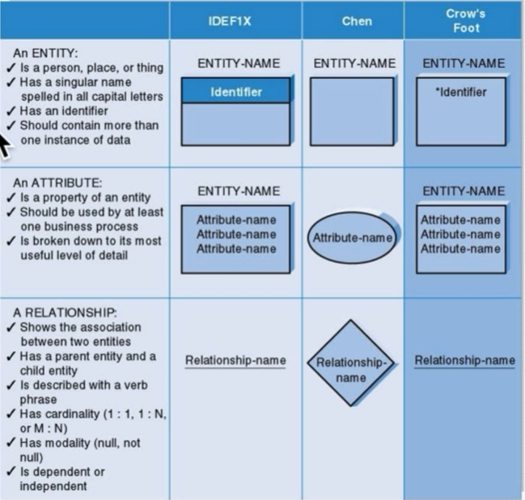
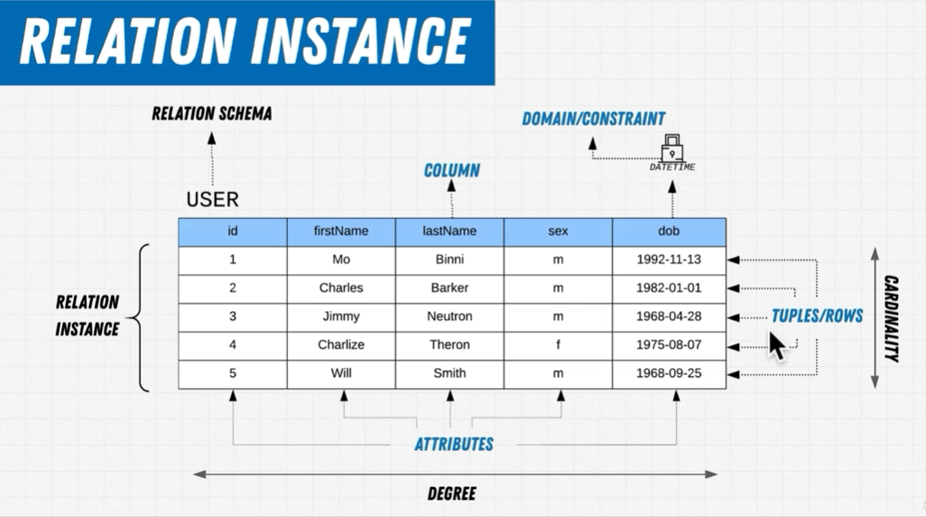
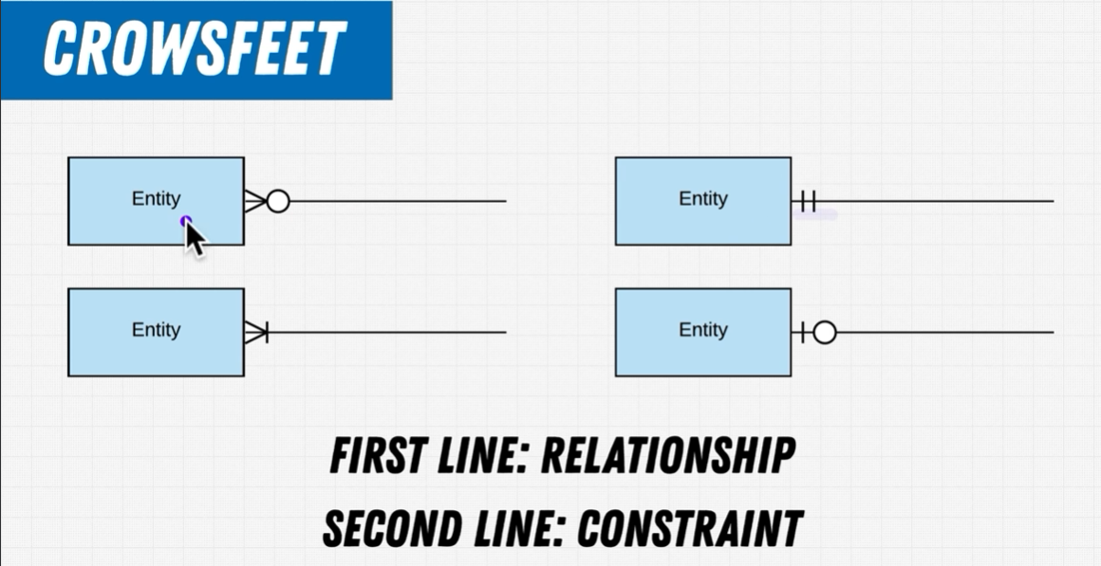

Nell'ambito dei database, ACID deriva dall'acronimo inglese Atomicity, Consistency, Isolation, e Durability (Atomicità, Coerenza, Isolamento e Durabilità) ed indica le proprietà logiche che devono avere le transazioni.
Affinché le transazioni operino in modo corretto sui dati è necessario che i meccanismi che le implementano soddisfino queste quattro proprietà:
Atomica: il processo deve essere suddivisibile in un numero finito di unità indivisibili, chiamate transazioni. L'esecuzione di una transazione perciò deve essere per definizione o totale o nulla, e non sono ammesse esecuzioni parziali; un processo, anche parziale, invece, in quanto insieme di transazioni può non essere elementare.
Coerente: il database rispetta i vincoli di integrità, sia a inizio che a fine transazione. Non devono verificarsi contraddizioni (incoerenza dei dati) tra i dati archiviati nel DB;
Isolata: ogni transazione deve essere eseguita in modo isolato e indipendente dalle altre transazioni, l'eventuale fallimento di una transazione non deve interferire con le altre transazioni in esecuzione;
Durevole: detta anche persistente, si riferisce al fatto che una volta che una transazione abbia richiesto un commit work, i cambiamenti apportati non dovranno essere più persi. Per evitare che nel lasso di tempo fra il momento in cui la base di dati si impegna a scrivere le modifiche e quello in cui le scrive effettivamente si verifichino perdite di dati dovuti a malfunzionamenti, vengono tenuti dei registri di log dove sono annotate tutte le operazioni sul DB.
Nei sistemi di DBMS le transazioni vengono processate dal transaction processing. Una query (ovvero un'interrogazione alla base di dati) ed altre azioni vengono raggruppate in una transazione che deve essere eseguita atomicamente, isolatamente dalle altre e comportando eventualmente una modifica permanente del database.
Stili:

Many to Many
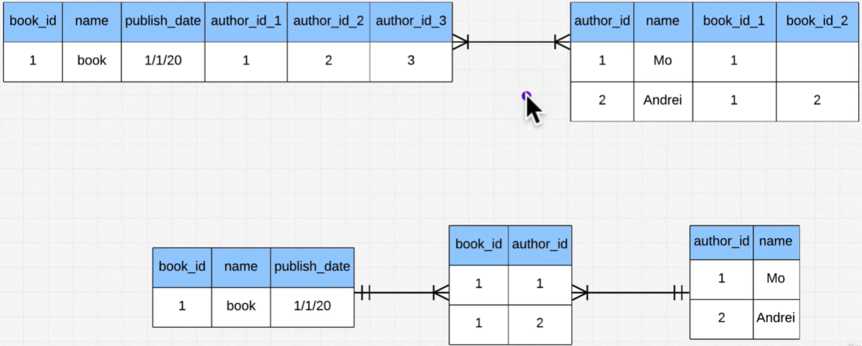
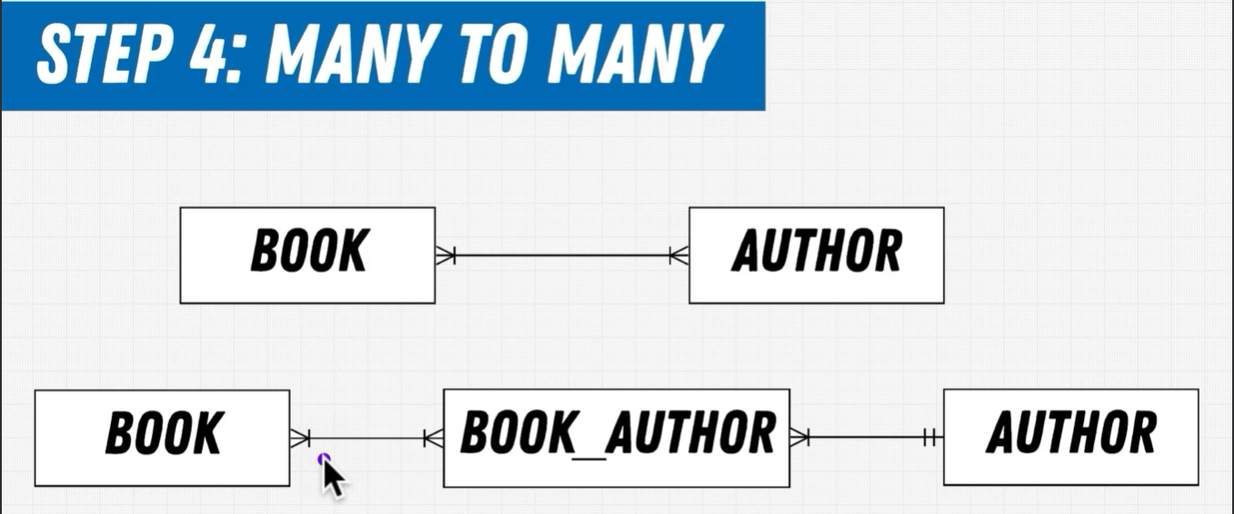

Esempio: creo una tabella intermedia (intermediate table)

Normalizzazione
Riduce anomalie e ridondanze

 |  | 5fn e 6fn non sono particolarmente utili

 | 0 NF

 |  |  | 1) Per ogni libro ci sono più autori, così è un gruppo ripetuto |  |  | 2) nella colonna color i dati non sono atomici
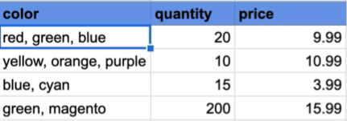

 | 1 NF
book
book_id PK
book_title
...
book_author
book_id PK (composita)
author_id PK (composita)
author_name
author_address
author_mail...
Product
prod_id PK
quantity
price
Product_color
prod_id PK
color

book
book_id PK
book_title
...
author
author_id PK
author_name
author_address
author_mail...
 | 2 NF |  |  |  | già in 2fn

Product
prod_id PK
quantity
price
Product_color
prod_id PK
color

book_author
book_id PK (composita)
author_id PK (composita)

 | 3 NF

employee
emp_no PK
first_name
last_name
...
branch
branch_no PK
street
province
country
employee
emp_no PK
first_name
last_name
...
branch
branch_no PK
street
province_id FK
Province
province_id PK
province
country_id FK
...

Country
country_id PK
country
...
timesheet
branch_no PK (composita)
emp_no PK (composita)
hours_logged
work_date
...
timesheet
branch_no PK (composita)
emp_no PK (composita)
hours_logged
work_date
...
 |  |  |  | in questo caso la provincia determina
 |  |  |  | la country, da cui dipende funzionalmente
 | BCNF |  |  | Ma le country hanno province diverse
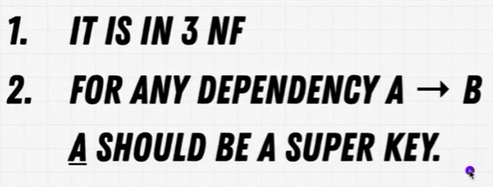
 |  |  |  | è un caso di dipendenza transitiva

Formato
Tabella 1
Campo1 PK
Campo2

Zero o uno

Molti

Uno

Zero o molti

Uno o molti

